量化一-结算数据
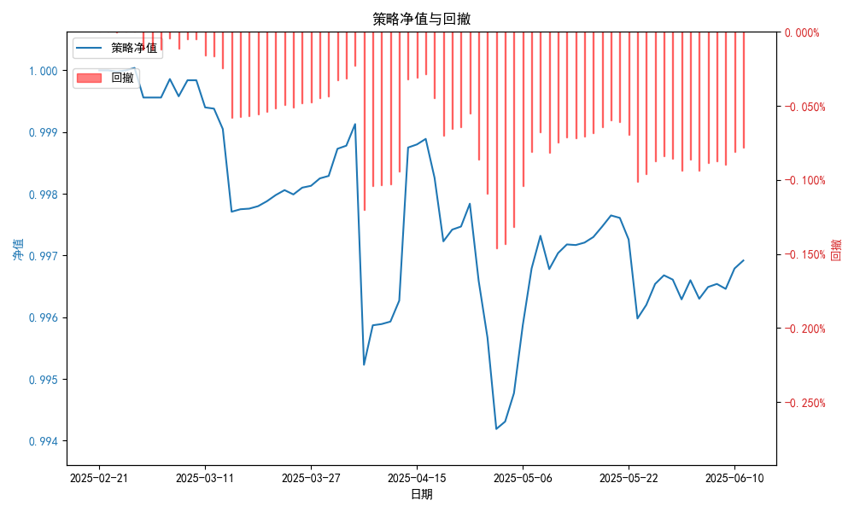
统计日期 | 2025-06-11 | （金额单位：元）
一、账户资产及收益情况
账户名称 | 量化一
账户编号 | 85001
资产单元名称 | 量化一-投机单元 | 权益类一单元
单元资产净值 | 5,891,127.52 | 24,016,460.14
账户资产净值 | 29,907,587.66
交易所回购 | - | 99,657.19
总盈利/亏损（不含逆回购） | -197788.87
收益率（不含逆回购） | -0.6593%
总盈利/亏损（含逆回购） | -92412.34
收益率（含逆回购） | -0.308%
二、净值列示
实收资本 | 30,000,000.00
资产净值 | 29,907,587.66
总份额 | 30,000,000.00
期初单位净值 | 1.00
昨日单位净值 | 0.99679
单位净值 | 0.99692
日净值增长率 | 0.013%
三、保证金使用情况
占用 | 148,032.00 | -
账户权益 | 5,891,127.52 | -
风险度 | 2.503% | -
四、交易情况
交易方向及数量 | 今日交易: 2 只股指期货合约, 0 只股指期权合约， 成交合约价值 564.34 万元 卖出开仓: IM2506(1 手), 买入平仓: IH2507(2 手), 买入开仓: IM2506(1 手), 卖出平仓: IH2507(2 手) | 买入股票: 0 只, 卖出股票: 0 只, 股票合计成交金额: 0.0 万元
五、持仓情况
持仓品种及数量 | 当前持有: 2 只股指期货合约, 0 只股指期权合约, 持仓合约价值 246.08 万元, 其中: 多仓: IM2506(1 手), 空仓: IM2506(1 手) | 股票: 0 只
注: 1、总盈利/亏损(不含逆回购): 根据032盈亏数据计算,未扣除中金所申报费。 2、总盈利/亏损（含逆回购）：已扣除中金所申报费；按照O32盈亏数据计算的未扣除申报费的金额为：-98131.68 元。

量化一-收盘数据
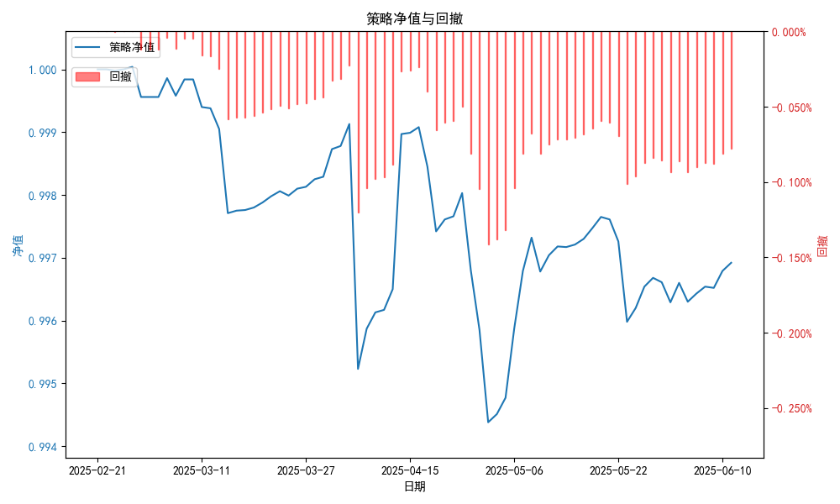
统计日期 | 2025-06-11 | （金额单位：元）
一、账户资产及收益情况
账户名称 | 量化一
账户编号 | 85001
资产单元名称 | 量化一-投机单元 | 权益类一单元
单元资产净值 | 5,891,127.49 | 24,016,460.14
账户资产净值 | 29,907,587.63
交易所回购 | - | 99,657.19
盈利/亏损（不含逆回购） | -108,872.51 | -83,197.14
总盈利/亏损（不含逆回购） | -192,069.65
收益率（不含逆回购） | -0.6402%
盈利/亏损（含逆回购） | -108,872.51 | 16,460.14
总盈利/亏损（含逆回购） | -92,412.37
收益率（含逆回购） | -0.308%
二、净值列示
实收资本 | 30,000,000.00
资产净值 | 29,907,587.63
总份额 | 30,000,000.00
期初单位净值 | 1.00
昨日单位净值 | 0.99679
单位净值 | 0.99692
日净值增长率 | 0.013%
三、保证金使用情况
占用 | 148,032.00 | -
账户权益 | 5,891,127.49 | -
风险度 | 2.5128% | -
四、交易情况
交易方向及数量 | 今日交易: 2 只股指期货合约, 0 只股指期权合约， 成交合约价值 564.34 万元 卖出开仓: IM2506(1 手), 买入平仓: IH2507(2 手), 买入开仓: IM2506(1 手), 卖出平仓: IH2507(2 手) | 买入股票: 0 只, 卖出股票: 0 只, 股票合计成交金额: 0.0 万元
五、持仓情况
持仓品种及数量 | 当前持有: 2 只股指期货合约, 0 只股指期权合约, 持仓合约价值 246.08 万元, 其中: 多仓: IM2506(1 手), 空仓: IM2506(1 手) | 股票: 0 只
注: 1、盈利/亏损（不含逆回购）数据暂未包含中金所申报费，盈利/亏损（含逆回购）数据已包含中金所申报费。

量化二-结算数据
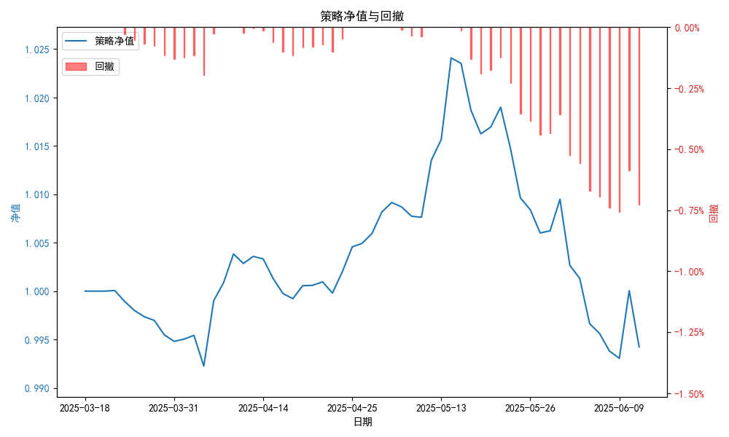
统计日期 | 2025-06-11, （金额单位：元）
一、账户资产及收益情况
账户名称 | 量化二
账户编号 | 85012
资产单元名称 | 量化二-投机单元
账户资产净值 | 9,942,392.73
总盈利/亏损 | -57,607.27
收益率 | -0.6132%
二、净值列示
实收资本 | 10,000,000.00
资产净值 | 9,942,392.73
总份额 | 10,000,000.00
期初单位净值 | 1.00
昨日单位净值 | 1.00005
单位净值 | 0.99424
日净值增长率 | -0.58104%
三、保证金使用情况
占用 | 1,149,754.65
账户权益 | 9,942,392.73
风险度 | 11.6057%
四、交易情况
交易方向及数量 | 今日交易 17 只期货合约 成交合约价值 432.72 万元 卖出开仓: 5 只 买入平仓: 4 只 买入开仓: 6 只 卖出平仓: 6 只
五、持仓情况
持仓品种及数量 | 共持仓 39只期货， 持仓合约价值 1223.0 万元, 其中空仓: 18 只,多仓: 21 只

量化二-收盘数据
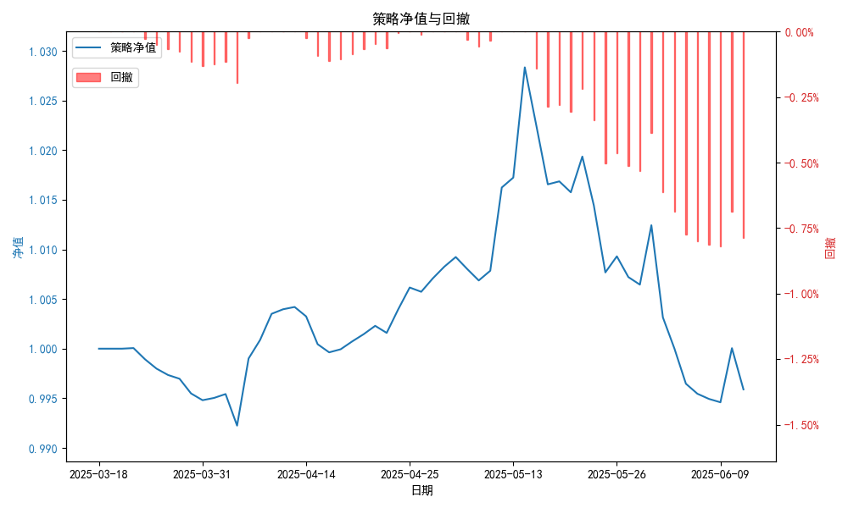
统计日期 | 2025-06-11, （金额单位：元）
一、账户资产及收益情况
账户名称 | 量化二
账户编号 | 85012
资产单元名称 | 量化二-投机单元
账户资产净值 | 9,958,961.00
总盈利/亏损 | -41,039.00
收益率 | -0.4104%
二、净值列示
实收资本 | 10,000,000.00
资产净值 | 9,958,961.00
总份额 | 10,000,000.00
期初单位净值 | 1.00
昨日单位净值 | 1.00005
单位净值 | 0.9959
日净值增长率 | -0.41537%
三、保证金使用情况
占用 | 1,149,754.65
账户权益 | 9,958,961.00
风险度 | 11.5449%
四、交易情况
交易方向及数量 | 今日交易 17 只期货合约 成交合约价值 432.72 万元 卖出开仓: 5 只 买入平仓: 4 只 买入开仓: 6 只 卖出平仓: 6 只
五、持仓情况
持仓品种及数量 | 共持仓 39只期货， 持仓合约价值 1223.0 万元, 其中空仓: 18 只,多仓: 21 只

量化三-结算数据
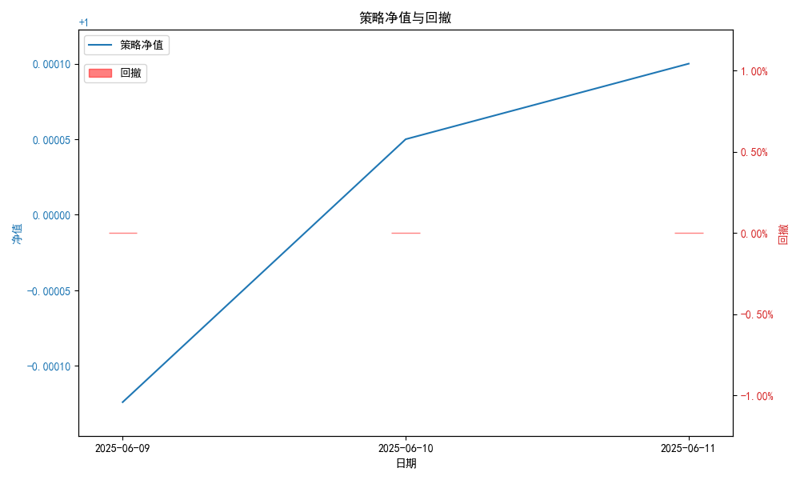
统计日期 | 2025-06-11, （金额单位：元）
一、账户资产及收益情况
账户名称 | 量化三
账户编号 | 85016
资产单元名称 | 量化三投机单元
账户资产净值 | 5,000,494.28
总盈利/亏损 | 494.28
收益率 | 0.053%
二、净值列示
实收资本 | 5,000,000.00
资产净值 | 5,000,494.28
总份额 | 5,000,000.00
期初单位净值 | 1.00
昨日单位净值 | 1.00005
单位净值 | 1.0001
日净值增长率 | 0.00489%
三、保证金使用情况
占用 | 0.00
账户权益 | 5,000,494.28
风险度 | 0.0%
四、交易情况
交易方向及数量 | 今日交易 3 只期货, 成交合约价值 1313.85 万元,其中 1,国债期货: 买入开仓: 2只 (T2509,TL2509) 卖出平仓: 2只 (T2509,TL2509) 2,黄金期货: 买入开仓: 1只 (au2508) 卖出平仓: 1只 (au2508) 3,铜期货:无 4,其他品种:无
五、持仓情况
持仓品种及数量 | 共持仓: 0 只期货, 持仓合约价值 0.0 万元, 其中: 国债期货 0只 黄金期货 0只 铜期货 0只 其他品种 0只

